상품제안서
프리미엄 원목 티크 마우스패드 | 상품코드: S36515

 |  |  |  |  |  |  | 02-713-8555 | www.synergygift.co.kr
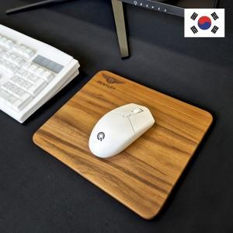

【상세/제작정보】 | ※금형비 별도 상품입니다.

【인쇄/포장옵션】 | 불박 / 포장지포장

【공급단가】 | 수량 | 50~ | 100~ | 500~ | 1,000~ | 2,000~
*VAT별도 | 220*190mm | 20,250원 | 19,110원 | 17,500원 | 16,200원 | 15,790원
 | 240*200mm | 22,270원 | 21,060원 | 19,380원 | 18,000원 | 17,550원

【상품 URL】 | https://www.synergygift.co.kr:443/src/goods_detail.php?gdno=36515

